20 NUEVAS PLETAC
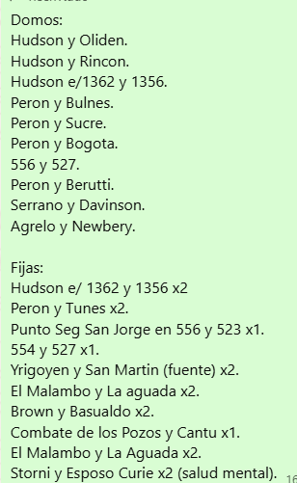
DOMOS | EMPRESA |  | FECHA
1 | TERMINADO | HUDSON Y OLIDEN | 2025-10-06 | POSTE | HUDSON Y OLIDEN | POSTE
2 | TERMINADO | HUDSON Y RINCON | 2025-09-10 |  | PERON Y ALVARADO | POSTE
3 | TERMINADO | PERON Y SALTA | 2025-09-26 |  | PERON Y TUNEZ | POSTE
4 | TERMINADO | PERON Y ALVARADO | 2025-09-30 | POSTE | 25 DE MAYO Y VELEZ SARFIELD | POSTE
5 | TERMINADO | PERON Y TUNEZ | 2025-10-02 | POSTE | CLORINDA Y MAGALLANES | POSTE
6 | TERMINADO | PERON Y LA PAZ | 2025-09-30 |  | 556 Y 527 | POSTE
7 | TERMINADO | HUDSON E/1362 Y 1356 VETERINARIO | 2025-09-09 |  | YRIGOYEN Y SAN MARTIN | POSTE
8 | TERMINADO | 25 DE MAYO Y VELEZ SARFIELD | 2025-10-03 | POSTE
9 | TERMINADO | CLORINDA Y MAGALLANES | 2025-09-02 | POSTE
10 | TERMINADO | 556 Y 527 | 2025-10-06 | POSTE

FIJAS
1 | TERMINADO | HUDSON Y EL MAESTRO | 2025-09-08
2 | TERMINADO | HUDSON E/1362 Y 1356 VETERINARIO | 2025-09-08
3 | TERMINADO | HUDSON E/1362 Y 1356 VETERINARIO | 2025-09-08
4 | TERMINADO | EL MALAMBO Y LA AGUADA | 2025-09-30
5 | TERMINADO | PUNTO SEGURO SAN JORGE 556 Y 523 | 2025-09-04
6 | TERMINADO | 554 Y 525 | 2025-09-04
7 | TERMINADO | YRIGOYEN Y SAN MARTIN | 2025-09-29
8 | TERMINADO | YRIGOYEN Y SAN MARTIN | 2025-09-29 | POSTE
9 | TERMINADO | STORNI Y ESPOSOS CURIE | 2025-09-02
10 | TERMINADO | STORNI Y ESPOSOS CURIE | 2025-09-02

 |  |  |  | SERRANO Y DAVIDSON

Hoja2
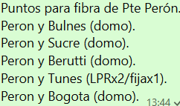

DOMOS | EMPRESA
1 |  | HUDSON Y OLIDEN | IP | NOMBRE | MAC
2 |  | HUDSON Y RINCON
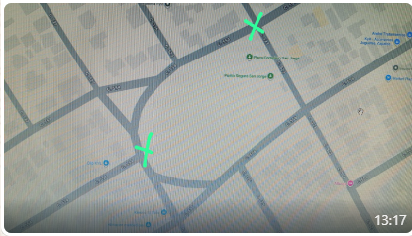
3 |  | PERON Y BULNES
4 |  | PERON Y SUCRE
5 |  | PERON Y BERUTTI
6 |  | PERON Y BOGOTA
7 |  | HUDSON E/1362 Y 1356 VETERINARIO
8
9
10

FIJAS | EMPRESA
1 |  | HUDSON Y EL MAESTRO | IP | NOMBRE | MAC
2 |  | HUDSON ENTRE
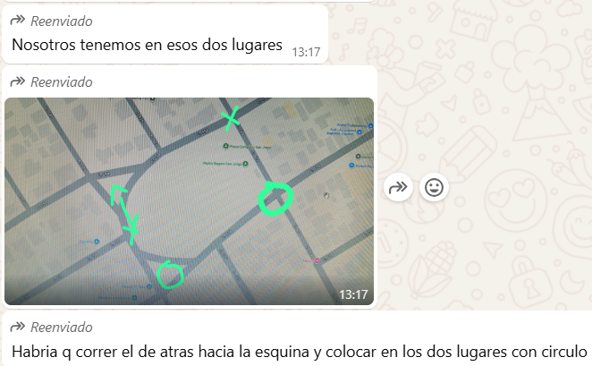
3 |  | HUDSON E/1362 Y 1356 VETERINARIO
4 |  | HUDSON E/1362 Y 1356 VETERINARIO
5 |  | PERON Y TUNES
6 |  | PUNTO SEGURO SAN JORGE |  |  |  | MIRANDO AL CENTRO DE SALUD
7 |  | san jorge
8 |  | san jorge
9
10

LPR | EMPRESA
1 | PLETAC | HUDSON E/1362 Y 1356 VETERINARIO | IP | NOMBRE | MAC
2 | PLETAC | HUDSON E/1362 Y 1356 VETERINARIO
3 | PLETAC | PERON Y TUNES
4 | PLETAC | PERON Y TUNES
5 | PLETAC | THEVENET Y DELGADO
6 | PLETAC | THEVENET Y DELGADO
7 | PLETAC | MONTEVIDEO Y ALSINA
8 | PLETAC | MONTEVIDEO Y ALSINA
9 | PLETAC | DEL TRABAJO Y STORNI
10 | PLETAC | DEL TRABAJO Y STORNI
11 | PLETAC | RUTA 36 Y PERON
12 | PLETAC | LOS ANGELES Y LA PAZ
13 | PLETAC | BLAS PARERA Y LOS LAURELES
14 | PLETAC | BLAS PARERA Y LOS LAURELES
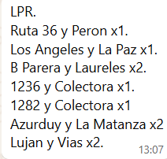
15 | PLETAC | 1236 Y COLECTORA
16 | PLETAC | 1282 Y COLECTORA
17 | PLETAC | AZURDUY Y LA TANZA
18 | PLETAC | AZUDUY Y LA MATANZA
19 | PLETAC | LUJAN Y LAS VIAS
20 | PLETAC | LUJAN Y LAS VIAS

LPR | EMPRESA
1 - 2 | PLETAC | HUDSON E/1362 Y 1356 VETERINARIO X 2
3 - 4 | PLETAC | PERON Y TUNES X 2
5 - 6 | PLETAC | THEVENET Y DELGADO X 2
7 - 8 | PLETAC | MONTEVIDEO Y ALSINA X 2 |  |  |  | Concejo deliberante.
9 - 10 | PLETAC | DEL TRABAJO Y STORNI X 2
11 | PLETAC | RUTA 36 Y PERON |  |  |  | Salud, deposito de gamboa y vacunas.
12 | PLETAC | LOS ANGELES Y LA PAZ
13 - 14 | PLETAC | BLAS PARERA Y LOS LAURELES X 2 |  |  |  | Medicina laboral.
15 - 16 | PLETAC | 1236 Y COLECTORA X 2 |  |  |  | Evaluar.
17 - 18 | PLETAC | AZURDUY Y LA MATANZA X 2
19 - 20 | PLETAC | LUJAN Y LAS VIAS X 2

